クイック発注パネルEA画面仕様(MT4)
①クイック発注パネルEA画面仕様（MT4）… クイック発注ボタン表示中

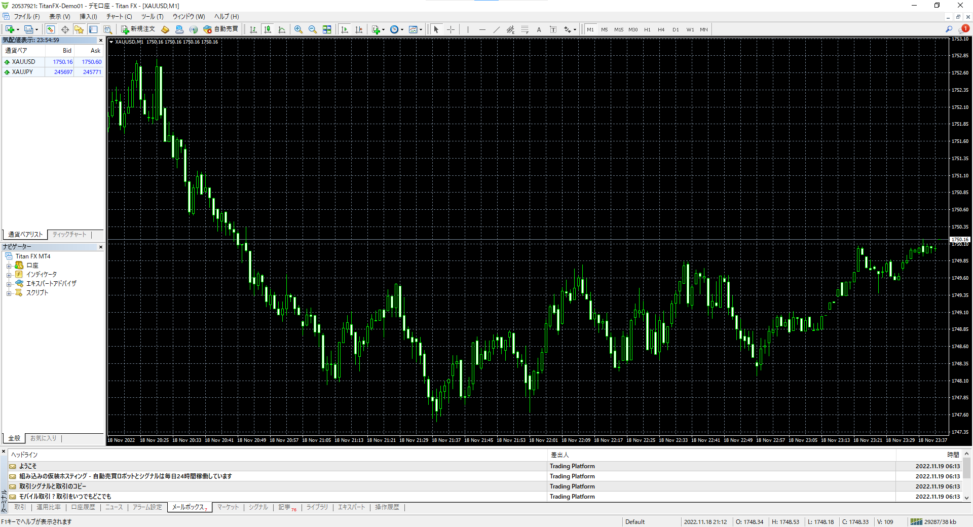
0.01
XUAJPY
XAUUSD
発注ロット数
銘柄１
銘柄２
132.913
245771
1756.60
✓
クイック発注ボタン表示
▲Ｂｕｙ
▼Ｓｅｌｌ
1234567
マジックナンバー

②クイック発注パネルEA画面仕様（MT4）… クイック発注ボタン非表示中

0.01
XUAJPY
XAUUSD
発注ロット数
銘柄１
銘柄２
132.913
245771
1756.60
クイック発注ボタン表示
1234567
マジックナンバー

クイック発注パネルEA画面仕様(MT5)
①クイック発注パネルEA画面仕様（MT5）… クイック発注ボタン表示中

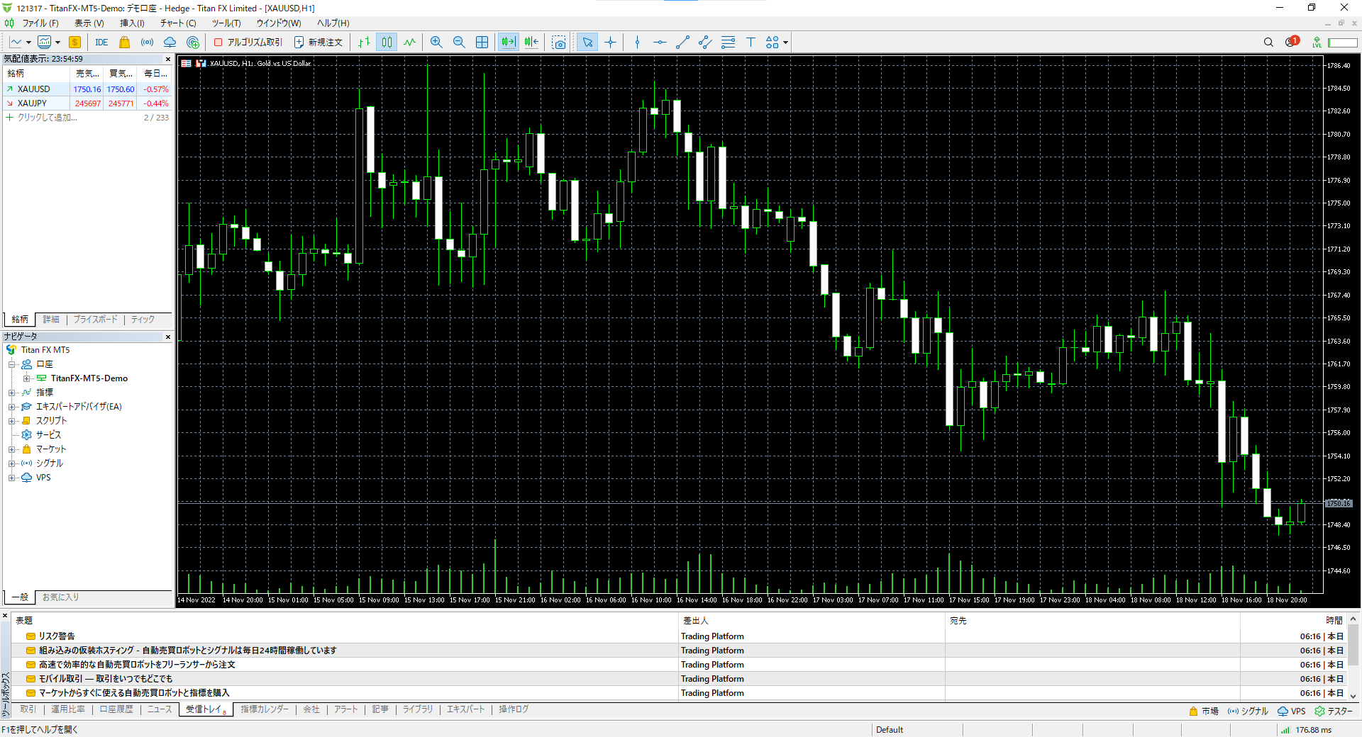
0.01
XUAJPY
XAUUSD
発注ロット数
銘柄１
銘柄２
132.913
245771
1756.60
✓
クイック発注ボタン表示
▲Ｂｕｙ
▼Ｓｅｌｌ
1234567
マジックナンバー

②クイック発注パネルEA画面仕様（MT5）… クイック発注ボタン非表示中

0.01
XUAJPY
XAUUSD
発注ロット数
銘柄１
銘柄２
132.913
245771
1756.60
クイック発注ボタン表示
1234567
マジックナンバー

